상품제안서
라인프렌즈 세면수건타올 카카오프렌즈 양치세트 | 상품코드: F23588

 |  |  |  |  |  |  | 02-412-0044 | www.easy1.co.kr
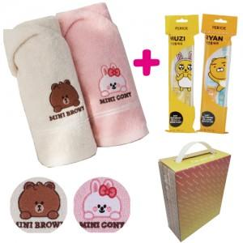

【상세/제작정보】

【인쇄/포장옵션】 | 스티커 / 포장불가능

【공급단가】 | 수량 | 100~ | 300~ | 500~ | 1,000~ | 3,000~
*VAT별도 | 단가 | 9,180원 | 8,840원 | 8,500원 | 8,160원 | 7,950원

【상품 URL】 | https://dev.easy1.co.kr:443/src/goods_detail.php?gdno=23588

